RICHTIG MESSEN - MEASURING
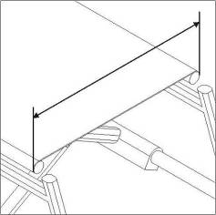

Sitzbreite vorne
Seat width fronside

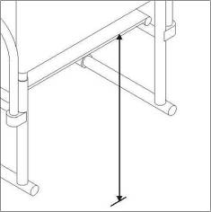

Trommelbremse
Drum brake
Bsp. Radposition hinten
e.g. wheel position rear
Sitzhöhe hinten
Seat height backside

